図１－１ 入職率・離職率の推移
図１－１ 入職率・離職率の推移
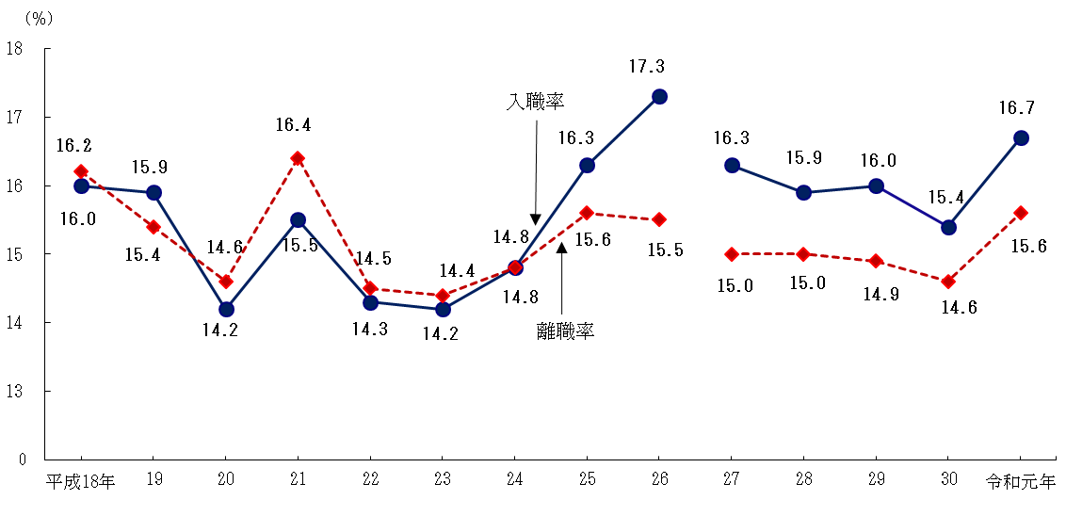

注： 平成26年以前は再集計前の数値であり、平成27年以降とは接続しない。3頁の利用上の注意8を参照。
平成30年以前は調査対象産業「宿泊業，飲食サービス業」のうち「バー，キャバレー，ナイトクラブ」を除外している。

図1－２ 入職超過率の推移
図１－２ 入職超過率の推移
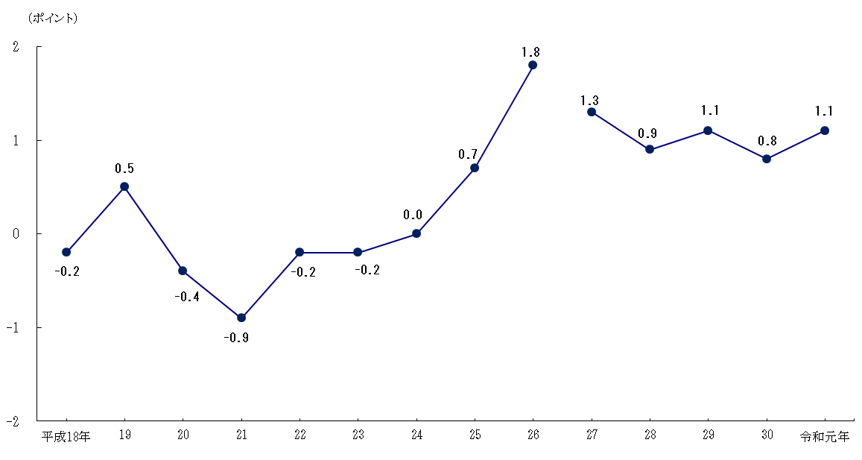

注： 平成26年以前は再集計前の数値であり、平成27年以降とは接続しない。3頁の利用上の注意8を参照。
平成30年以前は調査対象産業「宿泊業，飲食サービス業」のうち「バー，キャバレー，ナイトクラブ」を除外している。

図１－３ 性別入職率・離職率の推移
図１－３ 性別入職率・離職率の推移
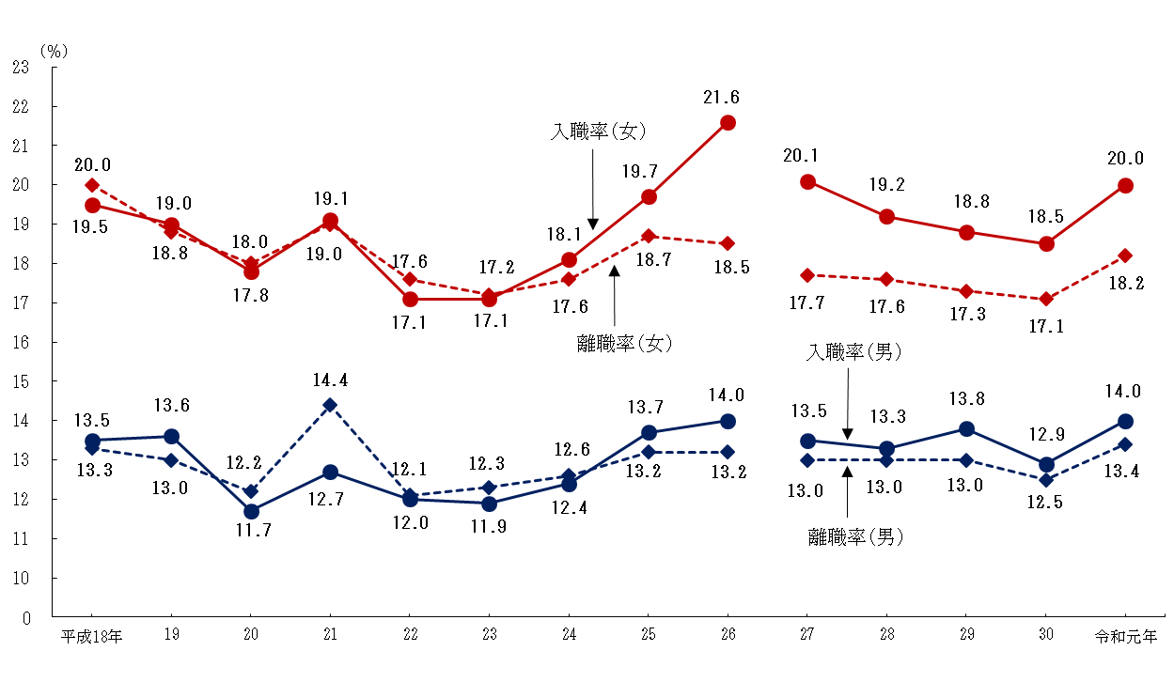

 | 注： 平成26年以前は再集計前の数値であり、平成27年以降とは接続しない。3頁の利用上の注意8を参照。
 | 平成30年以前は調査対象産業「宿泊業，飲食サービス業」のうち「バー，キャバレー，ナイトクラブ」を除外している。

図１－４ 就業形態別入職率・離職率の推移
図１－４ 就業形態別入職率・離職率の推移
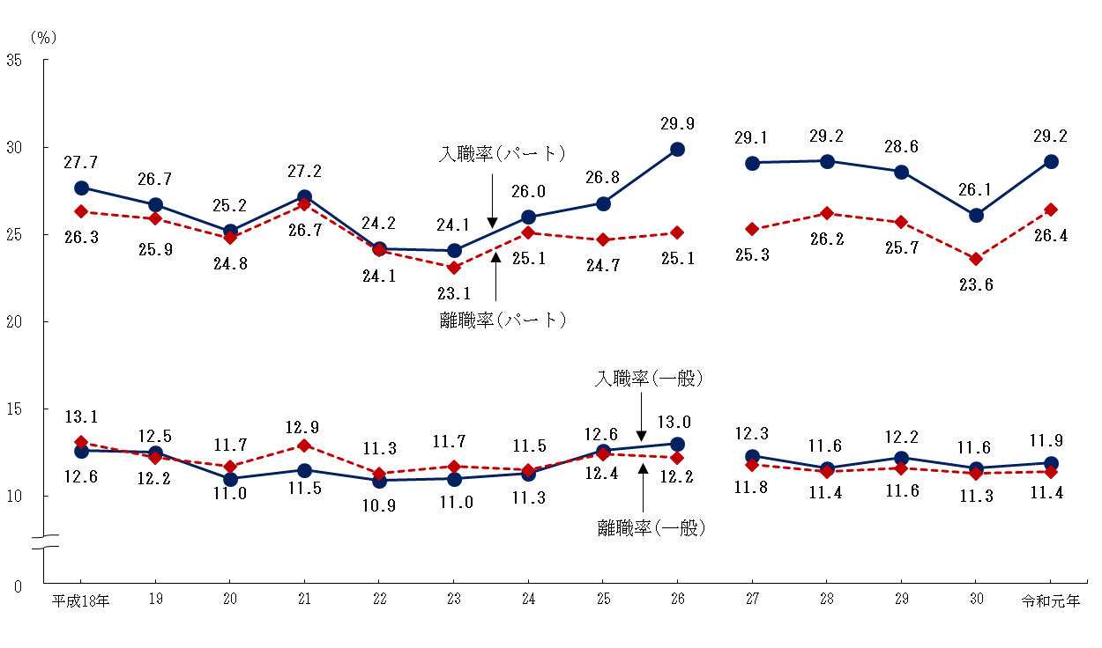

注： 平成26年以前は再集計前の数値であり、平成27年以降とは接続しない。3頁の利用上の注意8を参照。
平成30年以前は調査対象産業「宿泊業，飲食サービス業」のうち「バー，キャバレー，ナイトクラブ」を除外している。

図２ 職歴別入職率の推移
図２ 職歴別入職率の推移

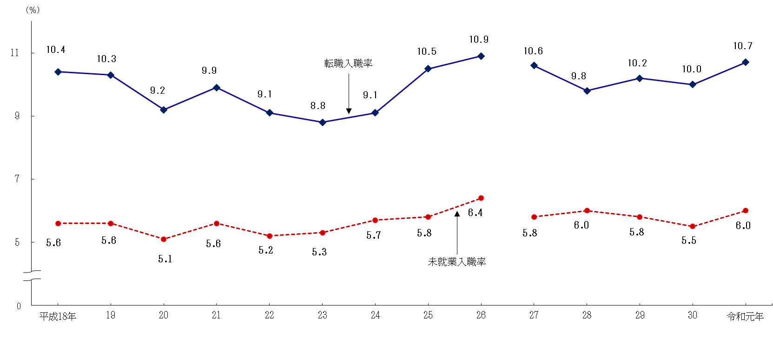

注： 平成26年以前は再集計前の数値であり、平成27年以降とは接続しない。3頁の利用上の注意8を参照。
平成30年以前は調査対象産業「宿泊業，飲食サービス業」のうち「バー，キャバレー，ナイトクラブ」を除外している。

図３ 産業別入職率・離職率
図３ 産業別入職率・離職率（令和元年）
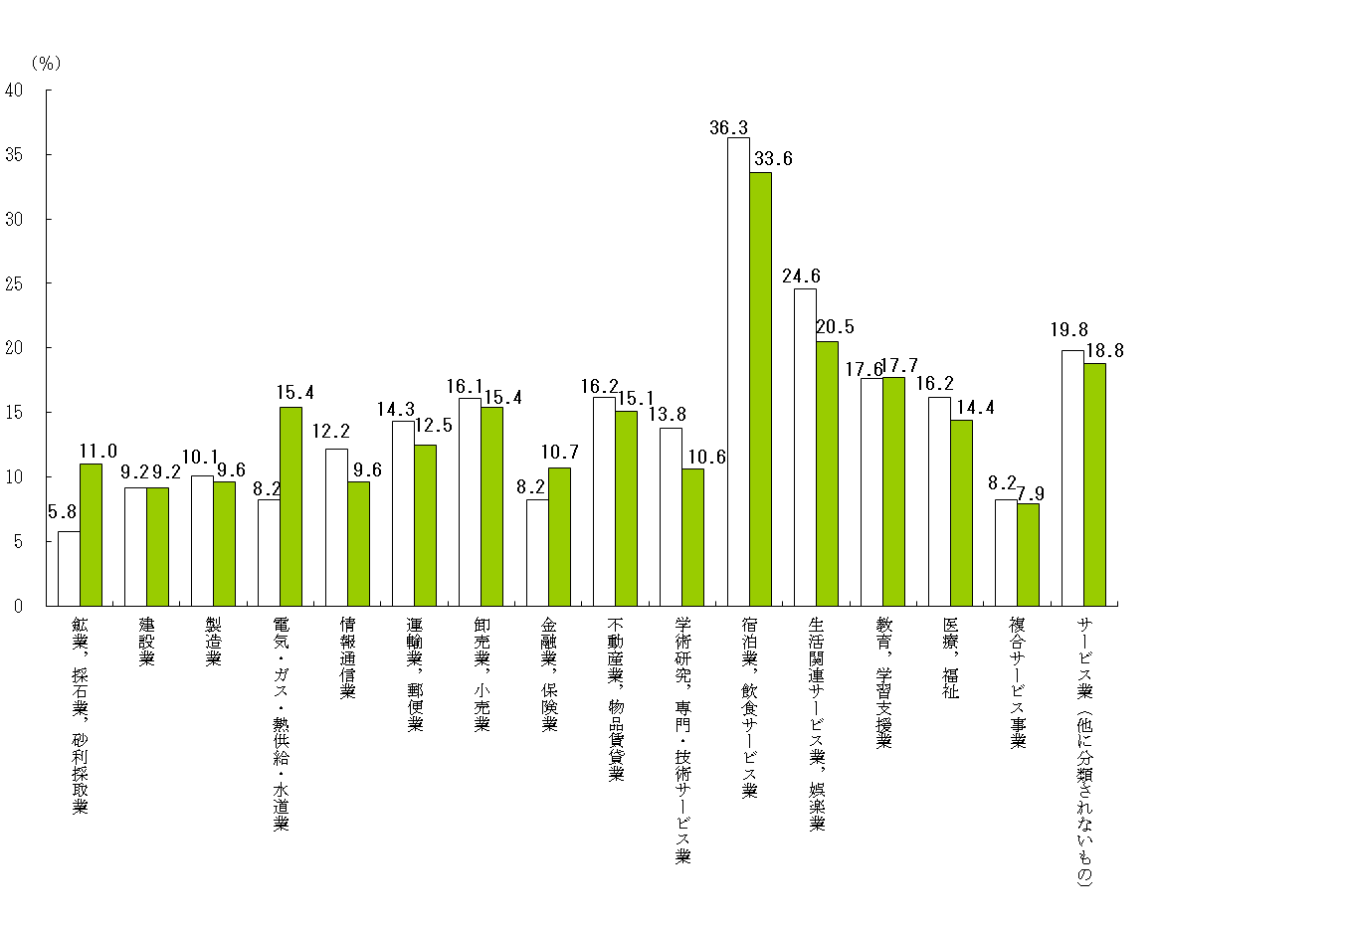
入職率
離職率

図４－１ 年齢階級別入職率・離職率（令和元年・男）
図４－１ 年齢階級別入職率・離職率（令和元年・男）

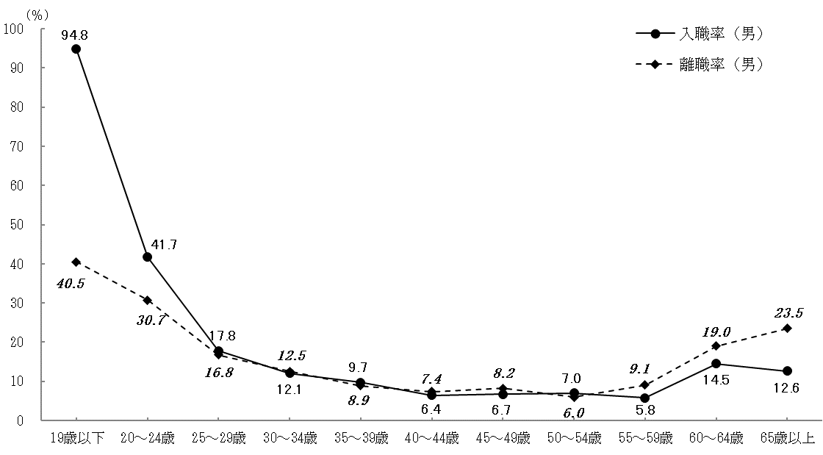

図４－２ 年齢階級別入職率・離職率（令和元年・女）
図４－２ 年齢階級別入職率・離職率（令和元年・女）

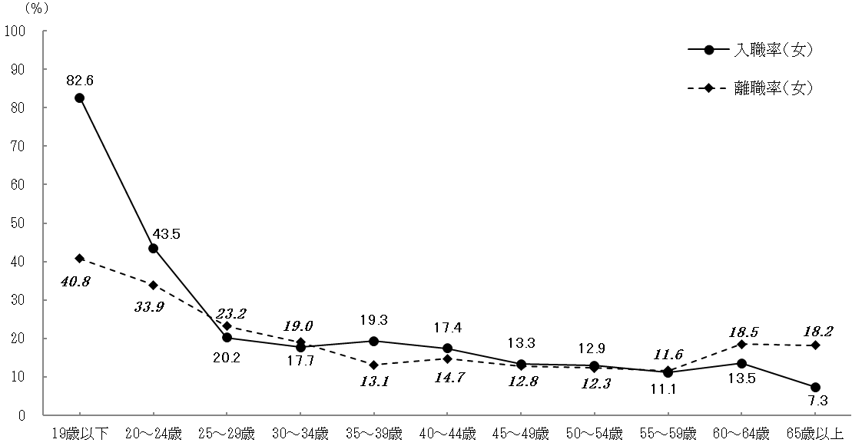

図５ 入職者に占めるパートタイム労働者の割合
図５ 入職者に占めるパートタイム労働者の割合（令和元年）

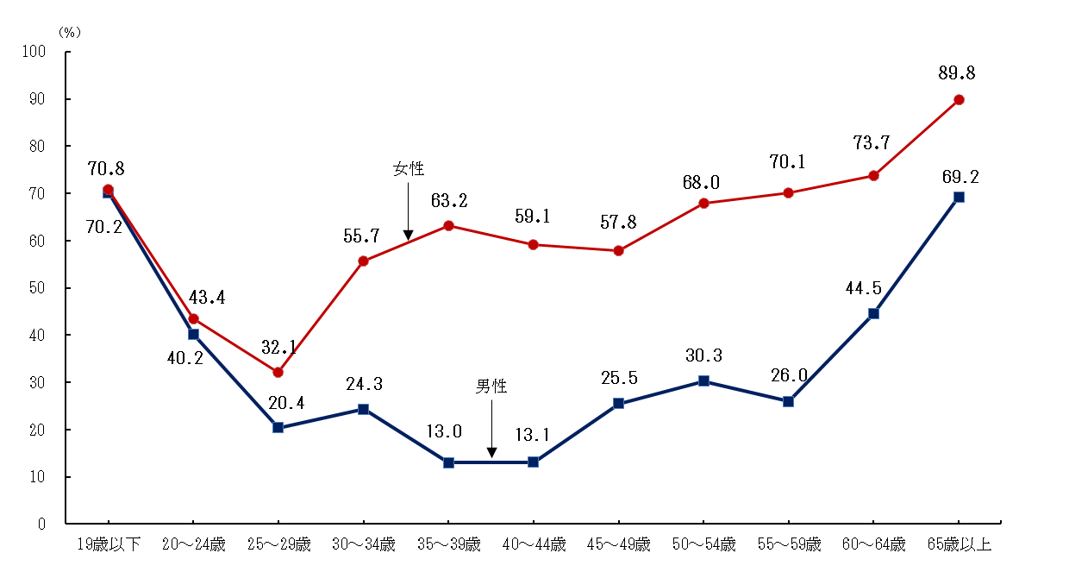

図６ 年齢階級別転職入職率
図６ 年齢階級別転職入職率（令和元年）
(％)
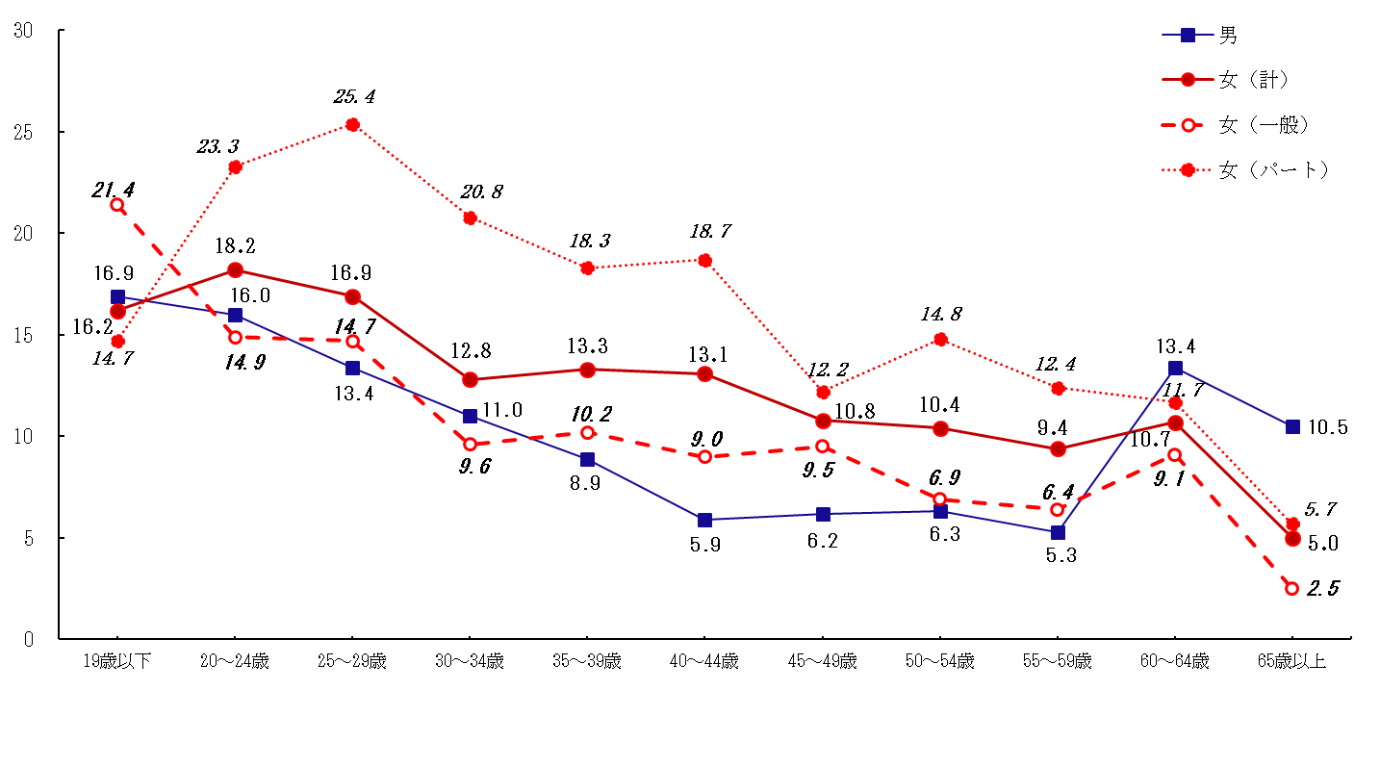

図７ 離職理由別離職率の推移
図７ 離職理由1)別離職率2)の推移

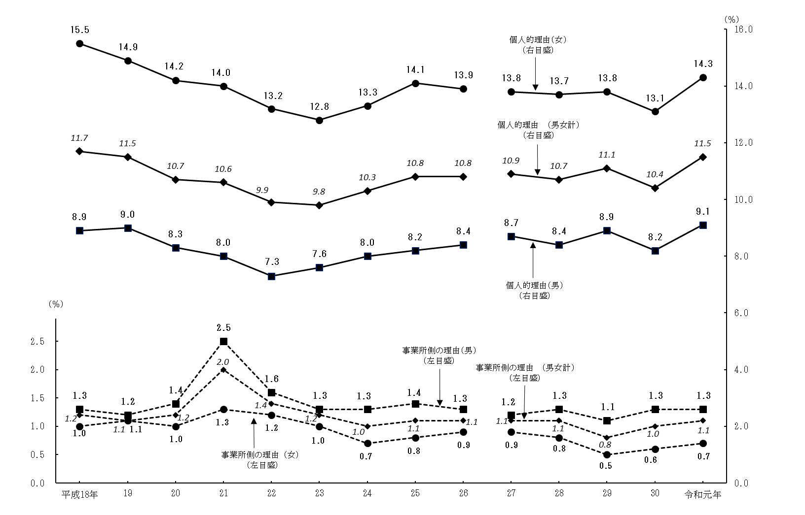

注： | 平成26年以前は再集計前の数値であり、平成27年以降とは接続しない。3頁の利用上の注意8を参照。
 | 平成30年以前は調査対象産業「宿泊業，飲食サービス業」のうち「バー，キャバレー，ナイトクラブ」を除外している。
 | 1) 「離職理由」は離職者がいた事業所が回答した理由である。
 | 2) 離職理由別離職率 ＝ | 離職理由別離職者数 | × 100 (％)
 |  | １月１日現在の常用労働者数
 | 3) 「個人的理由」は「結婚」「出産・育児」「介護・看護」及び「その他の個人的理由」の合計である。
 | 4) 「事業所側の理由」は「経営上の都合」「出向」及び「出向元への復帰」の合計である。

